상품제안서
송월 AB체인 전사40 타올2P세트 | 상품코드: S37731

 |  |  |  |  |  |  | 02-713-8555 | www.synergygift.co.kr
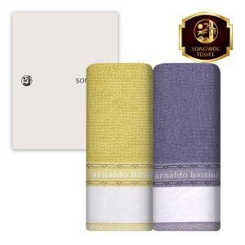

【상세/제작정보】

【인쇄/포장옵션】 | 풀칼라 / 포장지포장

【공급단가】 | 수량 | 50~ | 100~ | 500~ | 1,000~ | 2,000~
*VAT별도 | 노랑 | 8,340원 | 7,890원 | 7,510원 | 7,310원 | 7,190원
 | 아이보리 | 8,340원 | 7,890원 | 7,510원 | 7,310원 | 7,190원
 | 보라 | 8,340원 | 7,890원 | 7,510원 | 7,310원 | 7,190원
 | 회색 | 8,340원 | 7,890원 | 7,510원 | 7,310원 | 7,190원

【상품 URL】 | https://www.synergygift.co.kr:443/src/goods_detail.php?gdno=37731

